상품제안서
루온스(LUONS) 미니 손선풍기 탁상거치대 HD-K3 | 상품코드: F32754

 |  |  |  |  |  |  | 02-412-0044 | www.easy1.co.kr
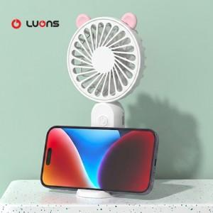

【상세/제작정보】 | <p><b><span style="font-size: 12pt;">** 100개 미만주문시 고객센터 02-412-0044 로 문의 부탁드립니다!!</span></b></p><p><b><span style="font-size: 12pt;">** 주문전 재고확인 필수입니다!!</span></b></p><p><b><span style="font-size: 12pt;">** 배송비- 한박스 100개 / 4000원별도</span></b>​&nbsp;</p>

【인쇄/포장옵션】 | 레이저 / 포장지포장

【공급단가】 | 수량 | 100~ | 300~ | 500~ | 1,000~ | 3,000~
*VAT별도 | 단가 | 4,040원 | 3,840원 | 3,750원 | 3,680원 | 3,620원

【상품 URL】 | https://www.easy1.co.kr:443/src/goods_detail.php?gdno=32754

